Kansi
Vastuurajoitus
Suomen Tilintarkastajat ry on laatinut tämän työkirjan esimerkiksi laadunhallintajärjestelmästä jäsenten hyödynnettäväksi. Työkirja ei ole sitova.
Työkirjaan sisältyvät esimerkit ovat yleispäteviä, eivätkä huomioi esimerkkiä hyödyntävän tilintarkastajan yksilöllistä toimintaa. Työkirja ja esimerkit tulee räätälöidä tilintarkastajan omaan toimintaan soveltuvaksi.
Työkirjaa käyttävä tilintarkastaja vastaa siitä, että hänen rakentamansa oma laadunhallintajärjestelmä on standardien, säädösten ja määräysten mukainen.
LAADUNHALLINTAJÄRJESTELMÄ
N.N, _HT-tilintarkastaja
Tämä versio on voimassa alkaen__.___.202_
Laadunhallintajärjestelmän arviointi on suoritettu__.___.202_

Hallinto ja johtaminen
HALLINTO JA JOHTAMINEN
N.N, _HT-tilintarkastaja

* Sarake B sisältää standardin, lain tms. lähteen mukaisen suoran lainauksen ko. vaatimuksesta
* Sarake C sisältää kuvauksen omalle toiminnalle relevantista laatutavoitteesta
>> Näistä voi valita näkyville vain toisen tai ei kumpaakaan
>> Jos jokin standardin laatutavoite ei ole relevantti, perustelu sille on hyvä kuitenkin sisällyttää jonkin sarakkeen tekstiin (Esim. "Ei ole relevantti yksin toimivalle")
* Laaturiskit ja vastaamistoimenpiteet räätälöidään omaan toimintaan sopivaksi
>> Esimerkistä poistetaan, lisätään tai muokataan laaturiskejä sen mukaan, mikä sopii omaan toimintaan
* Kommentti-sarakkeessa voi halutessaan esittää täydentäviä tai selventäviä tietoja
>> Sen voi myös halutessaan poistaa, tai sisällyttää esimerkin tietoja joko laaturiskien tai vastaamistoimenpiteiden kuvauksiin
ISQM 1 ref. | ISQM 1 laatutavoitteet, muut laatutavoitteet | Relevantit laatutavoitteeni (i) | Laaturiskini | Vastaamistoimenpiteeni | Kommenttini
Viite (i) | a) Standardin pakolliset laatutavoitteet; b) Riskien-arvioinnissani tunnistamat muut laatutavoitteet; c) Erityiset vastaamistoimenpiteet. b ja c) esitetty relevantin komponetin kohdalla. | Tilintarkastustoiminnalleni asetan seuraavat standardissa mainitut laatututavoitteet, muut laatutavoitteet ja erit. vastaamistoimenpiteet, jotka katson tarpeellisiksi ja relevanteiksi LHJ:n tavoitteiden saavuttamiseksi: | Olen tunnistanut seuraavat riskit ja arvioinut, että on jokseenkin mahdollista, että riski toteutuu - yksin tai yhdessä muiden riskien kanssa - vaikuttaen haitallisesti laatutavoitteen saavuttamiseen: | Tunnistamani laaturiskeihin vastaamiseksi otan käyttöön seuraavat suunnittelemani toimenpiteet. Nämä perustuvat laaturiskien syihin ja vastaten näihin syihin:

28 | Tilintarkastusyhteisön on asetettava seuraavat yhteisön hallintoa ja johtamista koskevat laatutavoitteet, joista muodostuu laadunhallintajärjestelmää tukeva toimintaympäristö: | Asetan tilintarkastustoiminnalleni seuraavat relevantit laatutavoitteet, joista muodostuu LHJ:ni tukeva toimintaympäristö:
28 (a) | Toimintaympäristötavoite: Tilintarkastusyhteisö osoittaa sitoutumista laatuun sellaisen kulttuurin avulla, joka ilmenee kaikkialla tilintarkastusyhteisössä ja jossa tunnistetaan seuraavat seikat ja lujitetaan niitä: | Osoitan sitoutumista laatuun sellaisen toimintakulttuurin avulla, joka ilmenee kaikkialla toiminnassani ja jossa tunnistan seuraavat seikat niitä lujittaen: | Oma toimintafilosofia/-kulttuuri: "Lipsuminen kun kukaan ei ole katsomassa - ja laadunvalvonta kohdistuu minuun vain joka 6. vuosi". Tämä sama laatuiriski kohdistuu kaikkiin LHJ:n tavoitteisiin. | Toimin kurinalaisesti ja toteutan niin pienissä kuin suurissa toimeksiannoissani laadunhallintajärjestelmäni vaatimukset. | Vastaa henkilökunnan kanssa toimivan johdon "tone-at-the-top".
 |  |  |  | Sisällytän tilintarkastusprosessiini tarkastuspisteen tsekkauslistoineen, jolla varmistan ja kuittaan noudattaneeni LHJ:ni sisältyvät, toimeksiantotasolla toteutettavat, vaatimukset. | Katso komponentti "Toimeksiannon suorittaminen".
28(a)(i) | Tunnistetaan ja lujitetaan tilintarkastusyhteisön rooli yleisen edun palvelemisessa yhdenmukaisesti suorittamalla laadukkaita toimeksiantoja; | Seikka: Korostan rooliani tilintarkastajana yleisen edun palvelemisessa johdonmukaisesti suorittamalla laadukkaita toimeksiantoja. | En tunnista sitä, että ISQM 1 kontekstissa yleisen edun palveleminen tarkoittaa sitä, että suoritan jokainen toimeksiantoni korkealla laadulla=laadukkaasti. | Täytän tämän tavoitteen suorittamalla kaikki toimeksiantoni ammatillisten standardien (ISA, IESBA:n eettiset säännöt, ISQM1) sekä sovellettavien säädöksiin ja määräyksiin liittyvien (TTL, RPL yms) "hyväm tilintarkastustavan" -vaatimusten mukaisesti.
 |  |  | Jätän korkean laadun tavoittelun taka-alalle, koska maksimaalisen tuloksen tekeminen on ensisijainen tavoitteeni. | Noudatan kaikissa toimeksiannoissani laadunhallintajärjestelmäni prosesseja ja hyvää tilintarkastustapaa - myös silloin kun tuotto uhkaa jäädä pieneksi. | Katso komponentti "Seuranta- ja korjaamisprosessi": Ajankäytön seuranta toimeksiantokohtaisesti.
28(a)(ii) | Tunnistetaan ja lujitetaan ammatillisen etiikan, arvojen ja asenteiden tärkeys. | Seikka: Tunnistan ja korostan ammatillisen etiikan, arvojen ja asenteiden tärkeyttä toiminnassani. | Sormien läpi katsominen; "ei se oli niin tarkkaa" -asenteen syntyminen. Tilintarkastajana hyväksyn myös asiakkaalta leväperäistä tai eettisesti arveluttavaa toimintaa. | Osoitan reilua tiukkuutta asiakkaan ja sen käyttämän tilitoimiston suuntaan.
28(a)(iii) | Tunnistetaan ja lujitetaan koko henkilöstön vastuu laadusta, joka liittyy toimeksiantojen suorittamiseen tai laadunhallinta-järjestelmän toimintoihin, sekä henkilöstöltä odotettava käyttäytyminen. | (Ei ole relevantti toiminnassani, koska ei ole henkilöstöä. Yksin toimivaa tilintarkastajaa koskeva vastuu laadusta tulee katetuksi muuten tässä komponentissa.)
28(a)(iv) | Tunnistetaan ja lujitetaan laadun tärkeys tilintarkastusyhteisön strategisissa päätöksissä ja toimenpiteissä, mukaan lukien tilintarkastusyhteisön taloudelliset ja toimintaa koskevat prioriteetit. | Seikka: Priorisoin työni laadun tärkeyttä, kun teen strategisia päätöksiä ja toimenpiteitä, jotka vaikuttavat toimintani talouteen ja muihin seikkoihin. | Jätän panostuksen osaamiseen ja työkaluihin vähälle niiden kalleuden takia. | Hankin osaamista osallistumalla relevantteihin koulutuksiin, hankin toimeksiantojen toteuttamiseksi asianmukaiset tilintarkastusohjelmat, data-analyysityökalut ym. työni laatua ja samalla tehokkuutta nostavia työkaluja.
 |  |  |  | Seuraan kansainvälistä alan kehitystä, esim. IFAC/IAASB, ICAEW, CPA Canada jne.
28(b) | Toimintaympäristötavoite: Johto vastaa laadusta ja on siitä tilivelvollinen. | Tunnistan, että henkilökohtaisesti vastaan laadusta. Osoitan sitoutumista laatuun toiminnallani ja käyttäytymiselläni. | Jätän korkean laadun tavoittelun taka-alalle, koska maksimaalisen tuloksen tekeminen on ensisijainen tavoitteeni. | Noudatan kaikissa toimeksiannoissani laadunhallintajärjestelmäni prosesseja ja hyvää tilintarkastustapaa - myös silloin kun tuotto uhkaa jäädä pieneksi.
28(c) | Toimintaympäristötavoite: Johto osoittaa sitoutumista laatuun toiminnallaan ja käyttäytymisellään. | Tunnistan, että henkilökohtaisesti vastaan laadusta. Osoitan sitoutumista laatuun toiminnallani ja käyttäytymiselläni. | Jätän korkean laadun tavoittelun taka-alalle, koska maksimaalisen tuloksen tekeminen on ensisijainen tavoitteeni. | Noudatan kaikissa toimeksiannoissani laadunhallintajärjestelmäni prosesseja ja hyvää tilintarkastustapaa - myös silloin kun tuotto uhkaa jäädä pieneksi.
28(d) | Toimintaympäristötavoite: Organisaation rakenne sekä tehtävien, velvollisuuksien ja valtuuksien osoittaminen on asianmukaista tilintarkastusyhteisön laadunhallintajärjestelmän suunnittelun, käyttöönoton ja toiminnan mahdollistamiseksi. | (Tavoite ei ole relevantti toiminnassani koska ei ole henkilöstöä.)
28(e) | Toimintaympäristötavoite: Resurssitarpeet, taloudelliset resurssit mukaan luettuina, suunnitellaan ja resursseja hankitaan, allokoidaan tai osoitetaan tavalla, joka vastaa tilintarkastusyhteisön sitoutumista laatuun. | Sitoutumistani laatuun vastaa tapaa, jolla suunnittelen resurssit, ml. taloudelliset; mitkä resurssit hankin, allokoin tai osoitan tilintarkastustoiminnalleni. | Olen toiminut niin, ettei minulla ei ole riittävästi resursseja (taloudellisia, tietoteknisiä, tarkastustyökaluja, jne.) laadukkaiden tilintarkastusten suorittamiseen. | Seuranta- ja korjaamisprosessissa arvioin, johtavatko hankkimani ja käyttämäni resurssit (tietotekniset, työkalut jne) laatutavoitteen saavuttamiseen. | Resurssien sisältö; katso komponentti "Resurssit".
34 Erityiset vastaamistoimenpiteet:
 | Ei tunnistettu
Lisälaatutavoitteet (24, A42-A44) A62 *) (i)
 | Ei tunnistettu

 | *)
 | 24. Tilintarkastusyhteisön on asetettava tässä standardissa mainitut laatutavoitteet ja mahdolliset muut laatutavoitteet, jotka se katsoo tarpeellisiksi laadunhallintajärjestelmän tavoitteiden saavuttamiseksi. A42. Säädöksessä, määräyksessä tai ammatillisissa standardeissa saatetaan asettaa vaatimuksia, jotka antavat aihetta lisätä laatutavoitteita.

LHJ-arviointi
* Tästä solusta tieto siirtyy suoraan kansilehdelle
LAADUNHALLINTAJÄRJESTELMÄN ARVIOINTI (i) |  |  |  | Laadunhallintajärjestelmän arviointi on suoritettu__.___.202_
N.N, _HT-tilintarkastaja

ISQM 1 ref. | ISQM 1:n vaatimukset | Toiminnassani relevantit vaatimukset | Arviointi-/muut toimenpiteeni | Lisätieto toimenpiteistä | Kommentti

13 Voimaan-tulo | Tämän standardin mukaiset laadunhallintajärjestelmät on suunniteltava ja otettava käyttöön 15.12.2022 mennessä, ja tämän standardin kappaleissa 53–54 vaadittava laadunhallintajärjestelmän arviointi on suoritettava yhden vuoden kuluessa 15.12.2022 lähtien. | Suoritan seuraavat toimenpiteet standardin mukaisin aikatauluin: • Oma LHJ on valmis 15.12.2022 • 1. arvioinnin suoritan 12.2023 mennessä |  | Toimintaani täysin implementoitu LHJ kohdistuu täysimääräisesti asiakkaiden tilinpäätöksiin, jotka alkavat 15.12.2022 tai sen jälkeen, käytännössä kalenterivuonna 2023 alkavat. Aikataulu on sama kuin tilintarkastusta koskeva kansainvälinen tilintarkastusstandardi ISA 220 (uudistettu), joka tulee voimaan 15.12.2022 tai sen jälkeen alkaneiden tilikausien tilinpäätösten tilintarkastuksiin | LHJ on kuitenkin suunniteltu ja otettu käyttöön sekä jatkuvassa käytössä muutoin 15.12.2022 ja siitä eteenpäin. Kuitenkin, jos olen suunnittelut järjestelmässäni toimenpiteitä, jotka suoritetaan toimeksiantotasolla, esim. konsultointiin liittyen, ja nämä toimenpiteet suoritetaan järjestelmän voimaantulon jälkeen koskien tilinpäätöksiä 2022, noudatan näissä tapauksissa uuden järjestelmäni mukaisia vastaamistoimenpiteitä.
53 | Henkilö(ide)n, jo(i)lla on ylin vastuu ja tilivelvollisuus laadunhallintajärjestelmästä, on arvioitava laadunhallinta-järjestelmä tilintarkastusyhteisön puolesta... | Yksin toimivana tilintarkastajana olen itse se henkilö, jolla on ylin vastuu laadunhallintajärjestelmästä. |  | Arviointi on omatekemä, "omavalvonta"-tyyppinen - eikä toimenpide vaadi riippumattoman/ulkopuolisen tahon käyttämistä.
53 jatkuu | ... Arviointi on tehtävä tietyltä ajankohdalta, ja se on suoritettava vähintään vuosittain. | Arvioinnin teen tiettynä ajankohtana, ja se on suoritettava vähintään vuosittain. Arvioinnin osalta huomioin tilintarkastuslain mahdollistaman pienyrityshelpotuksen. | Suoritan LHJ-arvioinnin seuraavasti: • Voimaantulosäännöksen mukaan arvioin laadunhallintajärjestelmääni 12/2023 • Asiakaskuntani (kaikki asiakkaat KPL:n mukaan pienyrityksiä) perusteella käytän TTL:n pienyrityshelpotusta hyväkseni, jonka perusteella olen suunnitellut myös seuranta- ja korjaamisprosessin • Arvioinnin teen vuosittain, mutta joka kolmas vuosi se perustuu myös osittain ulkopuolisen arviointiin (taho, joka on suorittanut loppuun saatettujen toimeksiantojen laaduntarkastusta). | Tilintarkastuslaki sisältää tilintarkastustoimintaani koskevan helpotuksen: TTL 4. luku 12 § (12.8.2016/622) Tilintarkastajan toiminnan järjestäminen. 2 momentti: Pienyritysten tilintarkastuksessa ei tarvitse 1) arvioida sisäistä laadunvalvontajärjestelmää vuosittain.
54 | Arvioinnin perusteella henkilö(ide)n, jo(i)lla on ylin vastuu ja tilivelvollisuus laadunhallintajärjestelmästä, on tehtävä tilintarkastusyhteisön puolesta yksi seuraavista johtopäätöksistä: (a) laadunhallintajärjestelmä antaa tilintarkastusyhteisölle kohtuullisen varmuuden laadunhallintajärjestelmän tavoitteiden saavuttamisesta; (b) lukuun ottamatta sellaisiin tunnistettuihin puutteellisuuksiin liittyviä seikkoja, joiden vaikutus laadunhallintajärjestelmän suunnitteluun, käyttöönottoon ja toimintaan on vakava mutta ei laajalle ulottuva, laadunhallintajärjestelmä antaa tilintarkastusyhteisölle kohtuullisen varmuuden laadunhallintajärjestelmän tavoitteiden saavuttamisesta; tai (c) laadunhallintajärjestelmä ei anna tilintarkastusyhteisölle kohtuullista varmuutta laadunhallintajärjestelmän tavoitteiden saavuttamisesta. | Arviointitulosten perusteella teen laadunhallintajärjestelmästäni yhden seuraavista johtopäätöksistä: (a) LHJ antaa minulle kohtuullisen varmuuden järjestelmän tavoitteiden saavuttamisesta; (b) "Muuten antaa, paitsi" sisältävä johtopäätös: Tunnistettu puutteellisuus LHJ:n suunnittelussa, käyttöönotossa ja toiminnassa, on vakava muttei laajalle ulottuva ja LHJ antaa silti minulle kohtuullisen varmuuden järjestelmän tavoitteiden saavuttamisesta; tai (c) LHJ ei anna minulle kohtuullista varmuutta LHJ:n tavoitteiden saavuttamisesta. | Johtopäätökseni perustan Seuranta- ja korjaamisprosessin tuloksiin. TTL:n pienyrityshelpotuksen käytöllä arvioinnin sykli ona sama 3 vuotta. Johtopäätöksessäni huomioin: • Tunnistettujen puutteellisuuksien vakavuus ja se, kuinka laajalle ne ulottuvat, millainen (kielteinen) vaikutus niillä on ollut järjestelmän tavoitteiden saavuttamisessa; • Olenko ryhtynyt korjaaviin toimiin ja kuinka tähänastiset toimenpiteeni puutteiden korjaamisessa ovat olleet asianmukaiset ("oikein osuvat"); • Onko puutteellisuudet oikealla tavalla korjattu. | Keskeisin arvioni liittyy siihen, saavuttaako laadunhallintajärjestelmäni sille asetetut tavoitteet. *) LHJ:n mahdollisten puutteellisuuksien korjaaminen ei nojaa määrävuosin tapahtuvaan arviointiin, vaan jatkuvaan arviointiin. Dokumentoin perusteluni; katso kohta alempana. | *) Laadunhallintajärjestelmän tavoitteet: (a) Täytän velvollisuuteni ja suoritan toimeksiannot ammatillisten standardien sekä sovellettavien säädöksiin ja määräyksiin perustuvien vaatimusten mukaisesti; ja (b) raportit, jotka annan toimeksiannoista ovat ...asianmukaisia."
55 | Jos henkilö(t), jo(i)lla on ylin vastuu ja tilivelvollisuus laadunhallintajärjestelmästä, päätyy (tai päätyvät) kappaleessa 54(b) tai 54(c) kuvattuun johtopäätökseen, tilintarkastusyhteisön on: (a) ryhdyttävä pikaisiin ja asianmukaisiin toimiin; ja (b) viestittävä asiasta: (i) toimeksiantotiimeille ja muille henkilöille, joille on osoitettu laadunhallintajärjestelmään kuuluvia tehtäviä, siinä laajuudessa kuin on relevanttia heidän velvollisuuksiensa kannalta; ja (ii) ulkopuolisille osapuolille kappaleen 34(e) mukaan vaadittavien toimintaperiaatteiden tai menettelytapojen mukaisesti. | Jos päädyn johtopäätökseen, ettei LHJ anna kohtuullista varmuuuta (c), tai on ns. varauman sisältävä (b), (a) ryhdyn pikaisiin ja asianmukaisiin toimiin; (b)(ii) viestitän asiasta ulkopuolisille osapuolille (jos relevantteja on tunnistettu) 34(e) mukaan vaadittavien toimintaperiaatteiden tai menettelytapojen mukaisesti. ((b)(i) ei ole relevantti toiminnassani koska ei ole henkilöstöä.) | Päätyessäni johtopäätökseen, että LHJ:ni ei anna (tai ei ole antanut) kohtuullista varmuutta sen tavoitteiden saavuttamisesta, tai että se sisältää vakavia, muttei laajalle kohdistuvia puutteellisuuksia, suoritan seuraavat toimenpiteet nopealla aikataululla: • Hankin ulkopuolista asiantuntija-apua puutteellisuuksien korjaamiseksi; • Informoin asiakasyrityksen hallitusta ja johtoa, mikäli arvioin, että antamani tilintarkastuskertomus (tai muu raportti) ei ole asianmukainen johtuen LHJ:n puutteellisuuksista. | Informoin myös tilintarkastusyhteisöä, joka käyttää suorittamaani työtä esimerkiksi konsernin tilintarkastuksessa. | Konserni: ISQM liittää informoinnin ketjuun kuuluvalle yhteisölle - mutta on sovellettavissa muulloinkin.
56 | Tilintarkastusyhteisön on kohdistettava säännöllisiä suoriutumisarviointeja henkilöön, jolla on ylin vastuu ja tilivelvollisuus laadunhallintajärjestelmästä, sekä henkilöön, jolla (tai henkilöihin, joilla) on operatiivinen vastuu laadunhallintajärjestelmästä. Näin toimiessaan tilintarkastusyhteisön on otettava huomioon laadunhallintajärjestelmän arviointi. | Ei ole relevantti yksin toimivan tilintarkastajan toiminnassa.
 | Dokumentointivaatimus
58 (e) (Doku- mentointi) | Dokumentaatiota laatiessaan tilintarkastusyhteisön on sisällytettävä siihen (e) kappaleen 54 mukaisesti tehtävän johtopäätöksen perustelut. | Dokumentoin LHJ:stä tekemäni arvioinnin johtopäätöksen perustelut. | Tekemieni jatkuvien seurantatoimenpiteiden perusteella olen tehnyt seuraavan johtopäätöksen laadunhallintajärjestelmästäni: xxx | Perusteluni em. Johtopäätökselleni ovat seuraavat: xxx | Arvioinnin johtopäätöksen voi myös perustella ja dokumentoida erilliseen liitteeseen

Kuviot
Laadunhallintajärjestelmän osa-alueet kuiviona ja prosessina (Lähde: IAASB) | 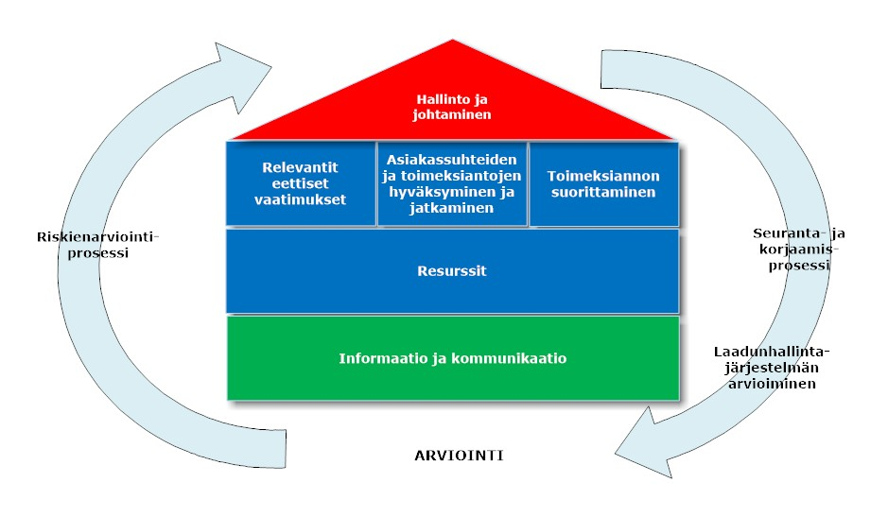

Kuvaus LHJ:n sisällöstä | 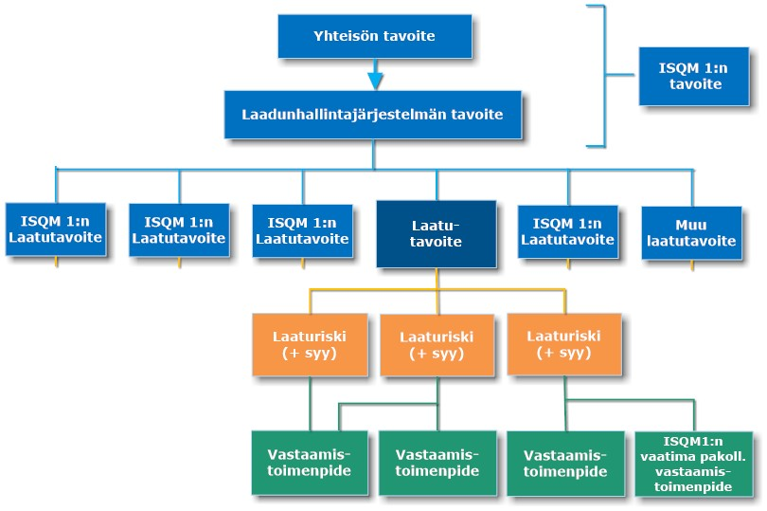

Riskienarviointiprosessi (Lähde: IAASB) | 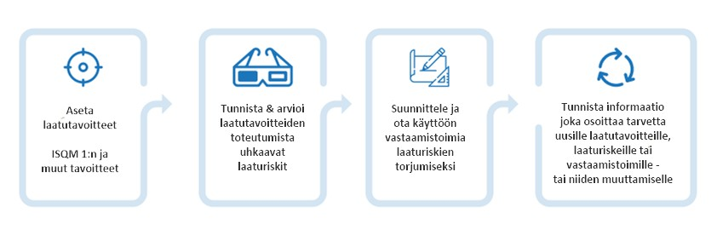

Tavoitteet | 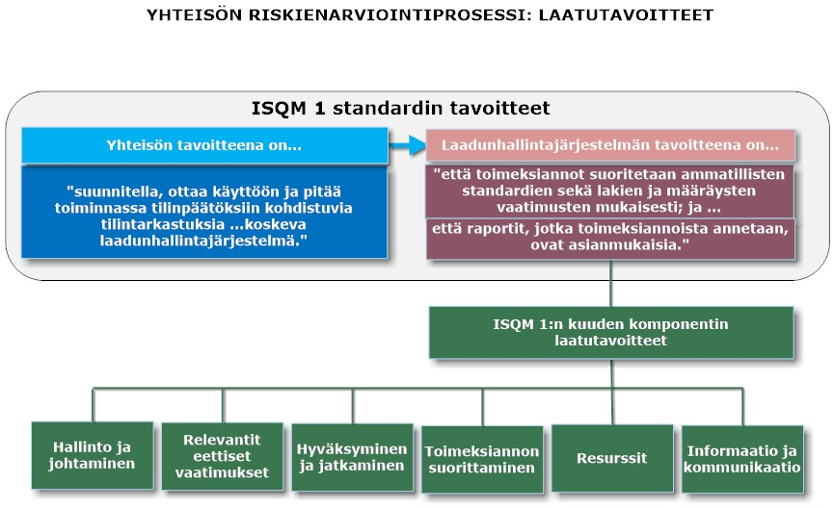

Laaturiskien tunnistaminen ja arvioiminen prosessina | 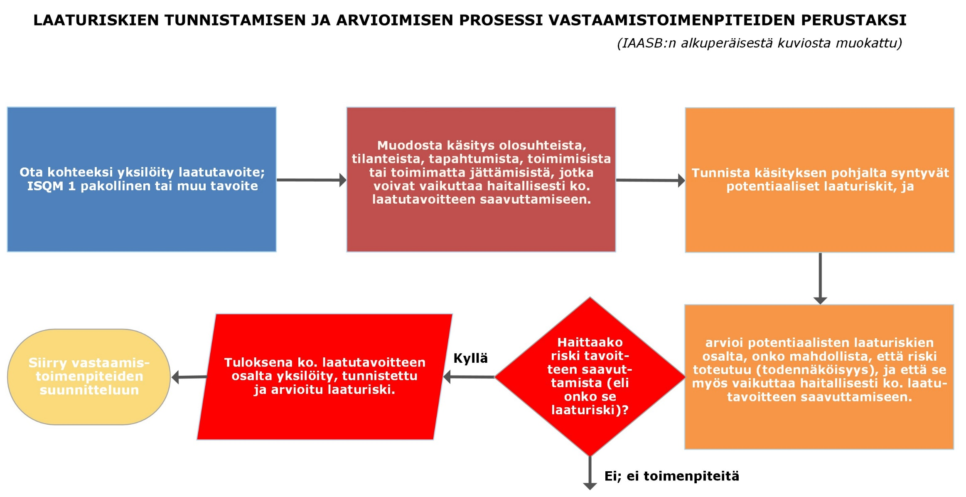

Laaturiskien tunnistaminen ja arvioiminen prosessina - esimerkki | 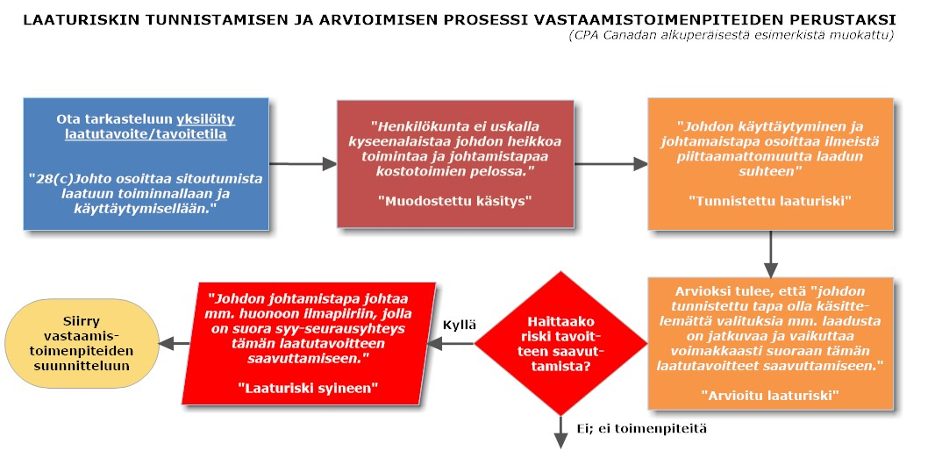

Seurantaprosessi | 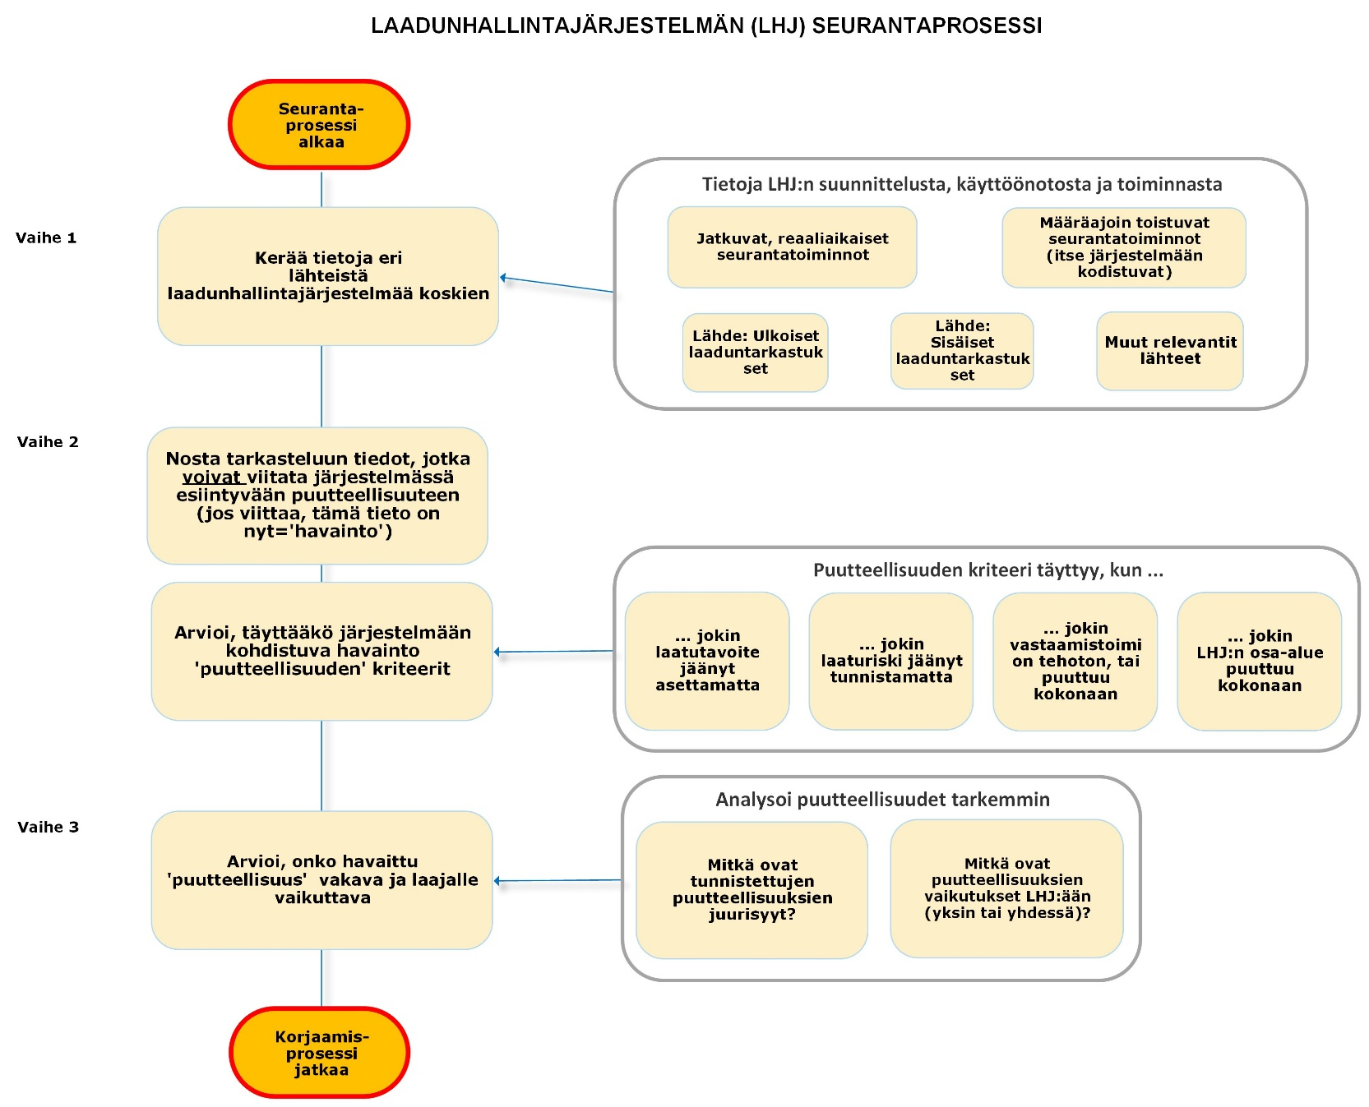

Puutteellisuudet | 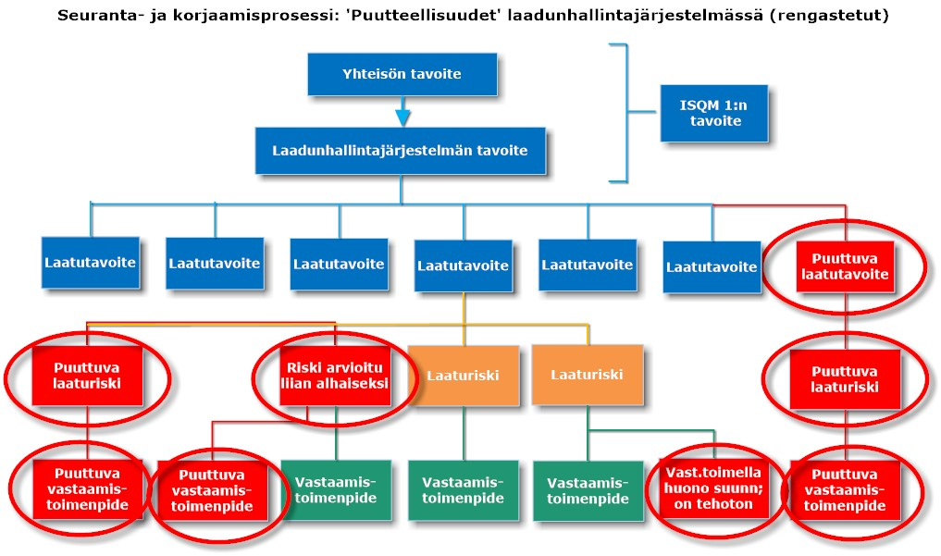

Henkilöstöryhmät | 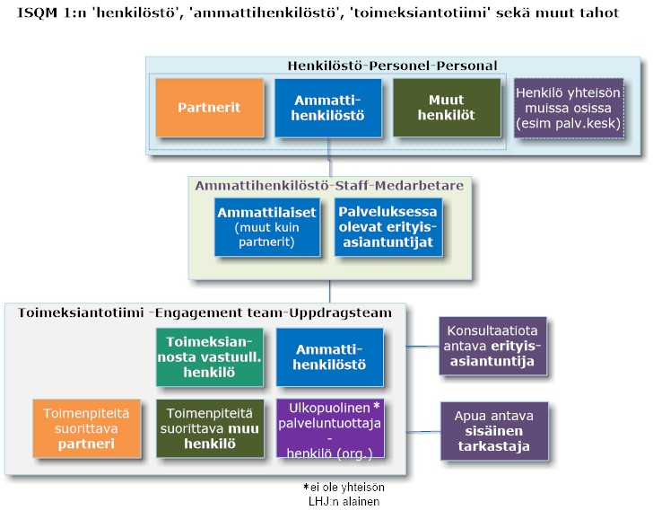

Käyttöohje-käsittelysuunta | 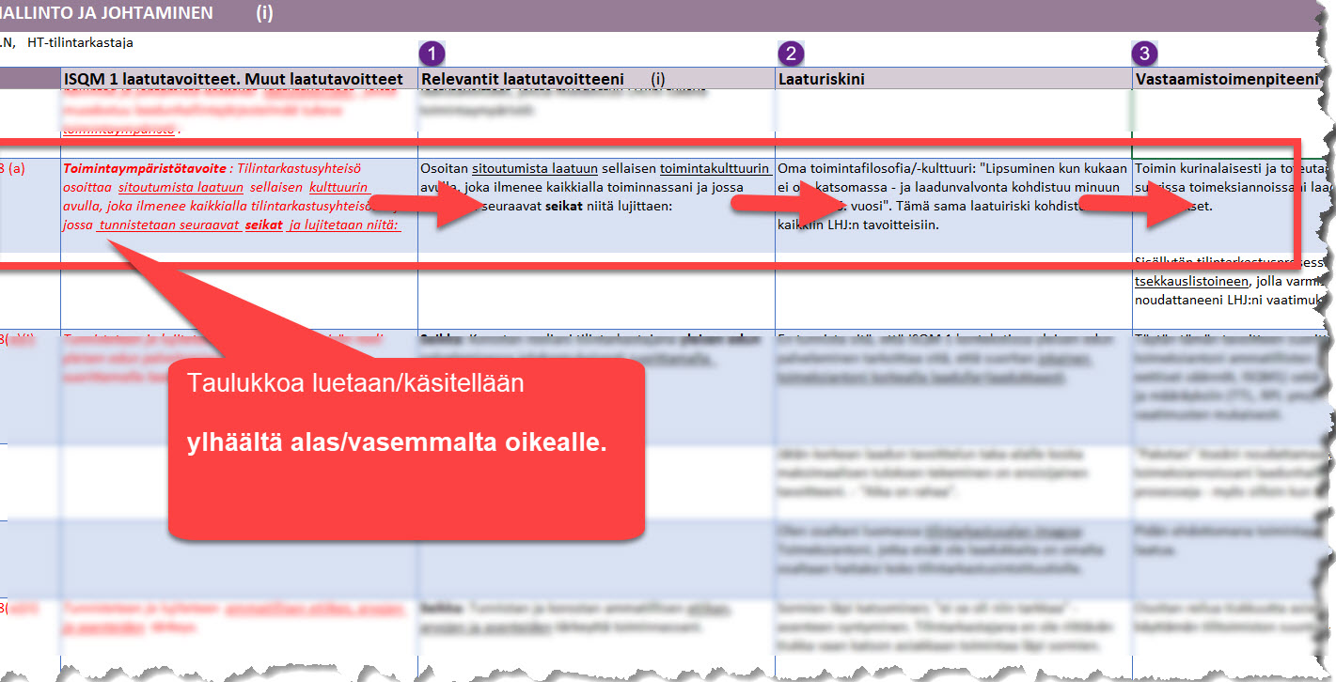

Käyttöohje-työkirja | 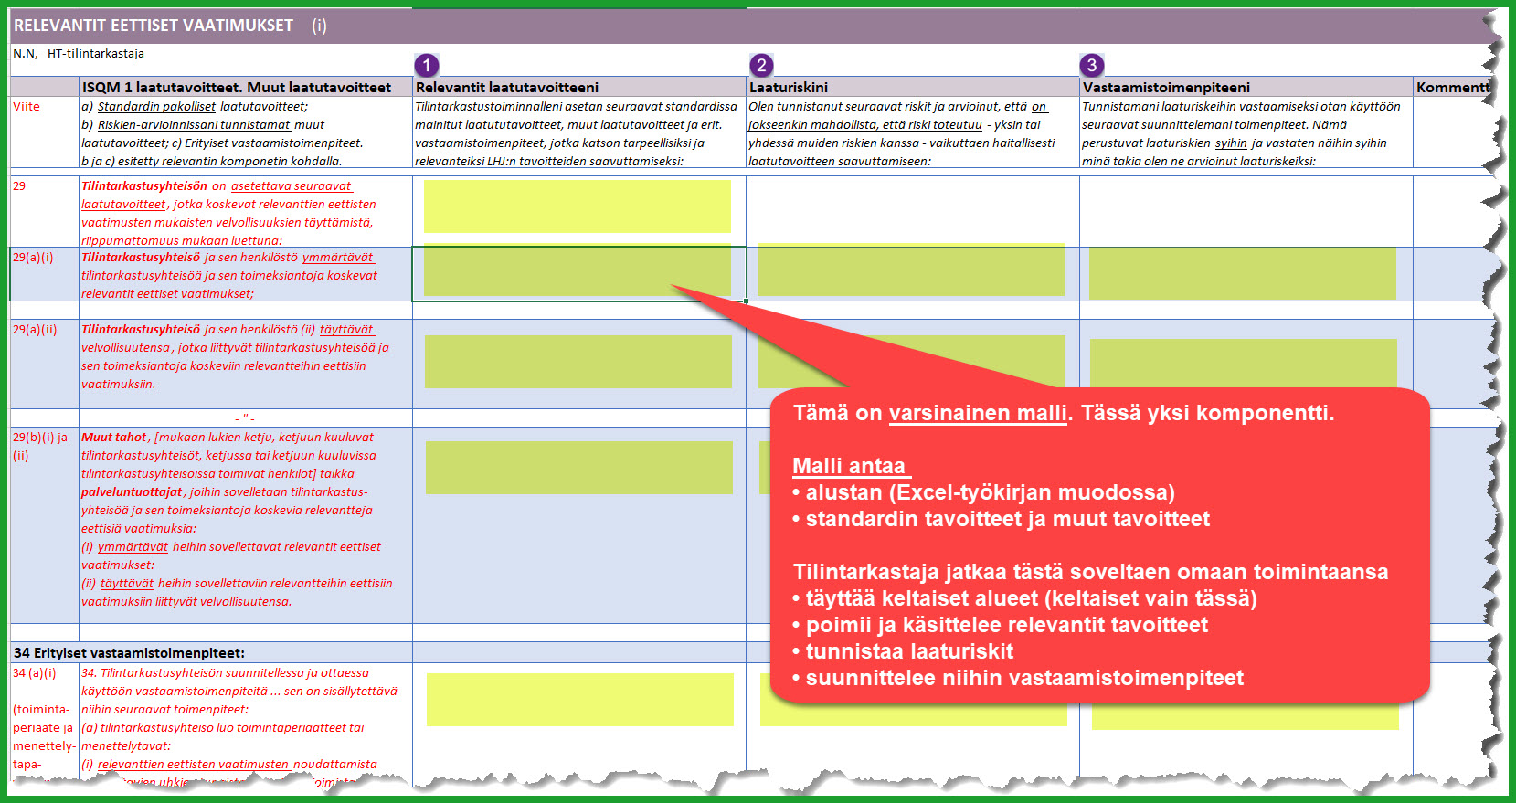

Käyttöohje-esimerkki | 